Estadísticas
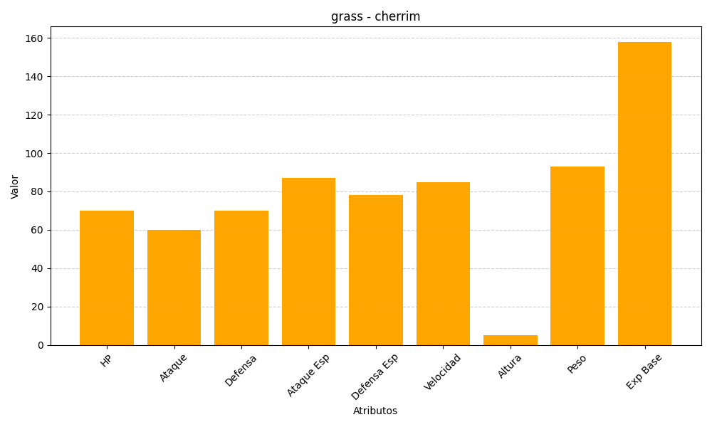
ID | Nombre | Tipo | HP | Ataque | Defensa | Ataque Especial | Defensa Especial | Velocidad | Altura | Peso | Experiencia Base
421 | cherrim | grass | 70 | 60 | 70 | 87 | 78 | 85 | 5 | 93 | 158

